Лист1
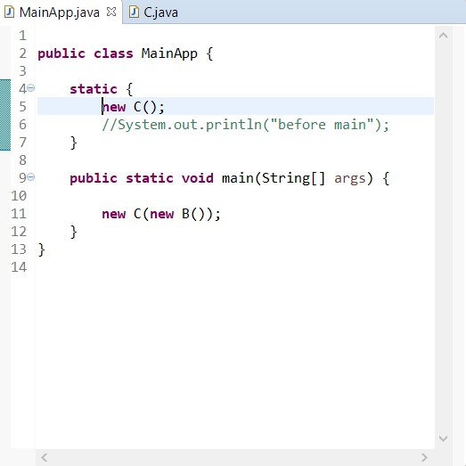
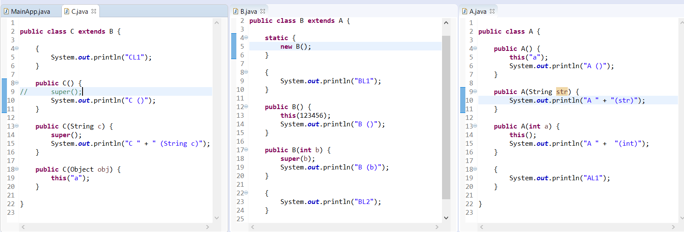

шаг на котором происходит вывод в консоль |  |  |  |  |  |  |  |  |  | вопрос: когда заходим в конструктор, получается, что вызов конструктора класса-предка имеет более высокий приоритет, чем выполнение логического блока?
 |  |  |  |  |  |  |  |  |  | вопрос: если в конструкторе класса наследника явно не указано в первой строке какой конструктор вызывать, то вызывается по умолчанию конструктор класса-предка без параметров?
 |  |  |  |  |  |  |  |  |  | вопрос: почему результат вызова В() является строкой?

блок X
 | AL1
 | A (str) |  |  |  |  |  | выполняется статический логический блок в классе MainApp, потому что он статический (у него приоритет выше)
 | A () |  |  |  |  |  | вызываем контруктор класса С без параметров
1
 | A (int) |  |  |  |  |  |  | поскольку в конструкторе без параметров класса С явно не указано какой конструкор класса-предка вызвать, вызывается конструктор класса-предка без параметров - значит переходим в класс-предок В
 | BL1 |  |  |  |  |  |  |  | (2) так как в классе В присутствуют логические блоки, до вызова конструктора без параметров класса В - первым делом "заходим" в статический блок, вызываем конструктор класса В без параметров
 | BL2 |  |  |  |  |  |  |  |  | конструктор класса В без параметров вызывает конструктор класса В с int'ом на входе, т.к. указан в первой строке
 | B (b) |  |  |  |  |  |  |  |  |  | конструктор класса В с int'ом на входе вызывает первым делом конструктор класса-предка А c int'ом на входе
 | B () |  |  |  |  |  |  |  |  |  |  | в конструкторе класса А с int'ом указано вызвать первым делом конструктор без параметров класса А
 | AL1 |  |  |  |  |  |  |  |  |  |  |  | в конструкторе класса А без параметров указано первым делом вызвать конструктор класса А со строкой на входе
1
блок X
 | A (str) |  |  |  |  |  |  |  |  |  |  |  |  | перед тем как вызвать конструктор класса А со строкой на входе выполняется логический блок AL1, так как у логического блока приоритет выполнения выше, чем у конструктора - выполняется логический блок AL1
блок X
 | A () |  |  |  |  |  |  |  |  |  |  |  | после AL1 возвращаемся "на шаг выше" в конструктор класса А со строкой на входе, выполняем вывод строки "A (str)"
2
 | A (int) |  |  |  |  |  |  |  |  |  |  | возвращаемся "на шаг выше" в конструктор класса А с int'ом на входе, выполняем вывод строки "A ()"
 | BL1 |  |  |  |  |  |  |  |  |  | возращаемся "на шаг выше", в конструктор класса А без параметров, выполняем вывод строки "A (int)"
 | BL2 |  |  |  |  |  |  |  |  | возвращаемся "на шаг выше", в класс В, в конструктор В с int'ом, но прежде, чем вывести строку "B (b)", т.к. в классе есть логические блоки, имеющие более высокий приоритет выполнения, выполняем расположенные по порядку логические блоки - сначала верхний (выводим "BL1", затем нижний (выводим "BL2") и уже после этого выводим строку из конструктора "B (b)"
2
 | B (b) |  |  |  |  |  |  |  | возвращаемся на шаг выш в конструктор класса В без параметров, выводим строку "B ()"
3.1
3.2
3.1
 | B () |  |  |  |  |  |  | сейчас только закончилось выполнение статического блока см. (2). Теперь возвращаемся к выполнение первой строки конструктора без параметров класса В, здесь вызывается конструктор с int'ом на входе класса В, выолняется "блок Х"
3.2
4
 | CL1 |  |  |  |  |  | возвращаемся в класс С в конструктор без параметров С, но поскольку в классе С есть логический блок, имеющий приоритет перед вызовом конструктора, преждем чем вывести строку "С ()", выводим содержимое логического блока "CL1", а затем "содержимое" конструктора "C ()"
 | C () |  |  |  |  | возвращаемся в класс MainApp, только сейчас закончилось выполнение логического блока, теперь заходим в метод Main, вызывается сначала конструктор В без параметров, выполняется "блок Х"
5
 | AL1 |  |  |  | вызов контруктора В без параметров в методе Main класса MainApp закончился, далее вызывается конструктор класса С со строкой на входе, т.к. результат вызова В() является строкой
6
 | A (str) |  |  | конструктор С со строкой на входе явно вызывает конструктор класса-предка В без параметров, выполняется "блок Х"
блок X
7
 | A () |  | по окончании выполнения "блока Х" возвращаемся в класс С и преждем чем выполнить вывод "С (String C)", поскольку в классе С есть логические блоки, имеющие более высокий приоритет, нежели вызов конструктора, выполняем вывод из логического блока "CL1"
4
 | A (int) | после вывода логического блока, выводится "содержимое" конструктора C со строкой на входе, то есть выводим "C (String c)"
 | BL1
 | BL2
 | B (b)
 | B ()
 | AL1
 | A (str)
блок X
 | A ()
5
 | A (int)
 | BL1
 | BL2
 | B (b)
6
 | B ()
7
 | CL1
 | C (String c)

